16-22out
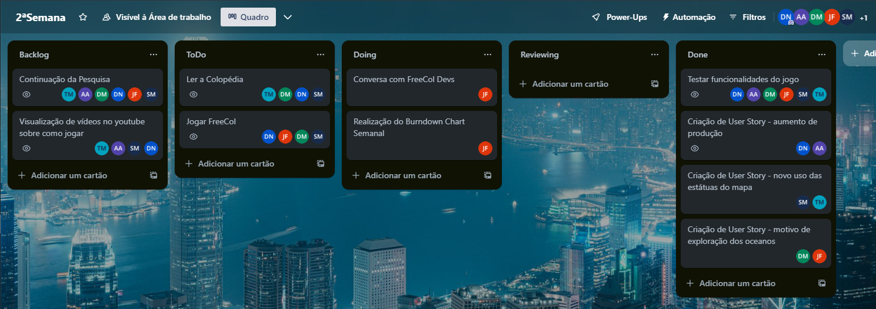
Burndown Chart

Tarefa | Descrição | Estimativa Inicial | 2023-10-16 | 2023-10-17 | 2023-10-18 | 2023-10-19 | 2023-10-20 | 2023-10-21 | 2023-10-22
 |  | - | 8 | 9 | 10 | 11 | 12 | 13 | 14
1 | Jogar FreeCol | 16 | 0 | 1 | 2 | 6 | 3 | 2 | 2
2 | Pesquisa sobre o FreeCol | 11 | 0 | 1 | 1 | 4 | 2 | 2 | 1
Completo |  | - | 0 | 2 | 3 | 10 | 5 | 4 | 3
A faltar |  | 27 | 27 | 25 | 22 | 12 | 7 | 3 | 0
Ideal |  | 27 | 23.142857143 | 19.285714286 | 15.428571429 | 11.571428571 | 7.7142857143 | 3.8571428571 | 0
Burndown Chart 16-22out

